роб план з годинами


 |  |  |  |  |  |  |  |  |  |  |  |  |  |  |  |  |  |  |  |  |  |  |  |  |  |  |  |  |  |  |  |  |  |  |  |  |  |  |  |  | ЗАТВЕРДЖУЮ
 |  |  |  |  |  |  |  |  |  |  |  |  |  |  |  |  |  |  |  |  |  |  |  |  |  |  |  |  |  |  |  |  |  |  |  |  |  |  |  |  | Проректорка з навчальної та науково-педагогічної роботи

 |  |  |  |  |  |  |  |  |  |  |  |  |  |  |  |  |  |  |  |  |  |  |  |  |  |  |  |  |  |  |  |  |  |  |  |  |  |  |  |  | _______________Дар'я МАЛЬЧИКОВА
 |  |  |  |  |  |  |  |  |  |  |  |  |  |  |  |  |  |  |  |  |  |  |  |  |  |  |  |  |  |  |  |  |  |  |  |  |  |  |  |  | "29 " червня 2023 р.
 |  |  |  |  |  |  |  |  |  |  |  |  |  |  |  |  |  |  |  |  |  |  |  |  |  |  |  |  |  |  |  |  |  |  |  |  |  |  |  |  | М.П.

 |  |  |  |  |  |  |  |  |  |  |  |  |  |  |  |  |  |  |  |  | ХЕРСОНСЬКИЙ ДЕРЖАВНИЙ УНІВЕРСИТЕТ
 |  |  |  |  |  |  |  |  |  |  |  |  |  |  |  |  |  |  |  | Факультет української й іноземної філології та журналістики
 |  |  |  |  |  |  |  |  |  |  |  |  |  |  |  |  |  |  |  |  |  |  |  | Робочий навчальний план
 |  |  |  |  |  |  |  |  |  |  |  |  |  |  |  |  |  | Освітня програма Філологія (германські мови та літератури (перекладв включно))
 |  |  |  |  |  |  |  |  |  |  |  |  |  |  |  |  |  |  |  |  | Спеціальність 035 Філологія
 |  |  |  |  |  |  |  |  |  |  |  |  |  |  |  |  | Спеціалізація 035.041 германські мови та літератури (переклад включно), перша - англійська
 |  |  |  |  |  |  |  |  |  |  |  |  |  |  |  |  |  |  |  | Курс 3 (заочна форма навчання)

 |  |  |  |  | Курс | Вересень |  |  |  |  | Жовтень |  |  |  | Листопад |  |  |  | Грудень |  |  |  |  | Січень |  |  |  | Лютий |  |  |  | Березень |  |  |  |  | Квітень |  |  |  | Травень |  |  |  | Червень |  |  |  |  | Липень |  |  |  | Серпень
 |  |  |  |  |  | 1 | 2 | 3 | 4 | 5 | 6 | 7 | 8 | 9 | 10 | 11 | 12 | 13 | 14 | 15 | 16 | 17 | 18 | 19 | 20 | 21 | 22 | 23 | 24 | 25 | 26 | 27 | 28 | 29 | 30 | 31 | 32 | 33 | 34 | 35 | 36 | 37 | 38 | 39 | 40 | 41 | 42 | 43 | 44 | 45 | 46 | 47 | 48 | 49 | 50 | 51 | 52
 |  |  |  |  |  | 28 | 4 | 11 | 18 | 25 | 2 | 9 | 16 | 23 | 30 | 6 | 13 | 20 | 27 | 4 | 11 | 18 | 25 | 1 | 8 | 15 | 22 | 29 | 5 | 12 | 19 | 26 | 4 | 11 | 18 | 25 | 1 | 8 | 15 | 22 | 29 | 6 | 13 | 20 | 27 | 3 | 10 | 17 | 24 | 1 | 8 | 15 | 22 | 29 | 5 | 12 | 19 | 26
 |  |  |  |  |  | 2 | 9 | 16 | 23 | 30 | 7 | 14 | 21 | 28 | 4 | 11 | 18 | 25 | 2 | 9 | 16 | 23 | 30 | 6 | 13 | 20 | 27 | 3 | 10 | 17 | 24 | 2 | 9 | 16 | 23 | 30 | 6 | 13 | 20 | 27 | 4 | 11 | 18 | 25 | 1 | 8 | 15 | 22 | 29 | 6 | 13 | 20 | 27 | 3 | 10 | 17 | 24 | 31
 |  |  |  |  |  | А | Б | А | Б | А | Б | А | Б | А | Б | А | Б | А | Б | А | Б | А | Б | А | Б | А | Б | А | Б | А | Б | А | Б | А | Б | А | Б | А | Б | А | Б | А | Б | А | Б | А | Б | А | Б | А | Б | А | Б | А | Б | А | Б | А
 |  |  |  |  | 3 |  |  |  |  | Н | Н |  |  |  |  |  |  |  | С |  |  |  |  |  |  |  |  |  | Н | Н | Н |  |  |  |  |  |  |  |  |  |  |  | С |  |  |  |  |  |  |  |  |  |  |  |  | 40 | 18 | 22
 |  |  |  |  |  |  |  |  |  |  |  |  |  |  |  |  |  |  |  |  |  |  |  |  |  |  |  | Н
 |  |  |  |  | ПОЗНАЧЕННЯ: |  |  |  |  | Н |  | навчальна сесія; |  |  |  |  | С | заліково-екзаменаційна сесія (у т.ч. ліквідація академічної заборгованості) |  |  |  |  |  |  |  |  |  |  | П |  | практика |  |  |  |  |  |  |  | Пв |  | виробнича практика
 |  |  |  |  |  |  |  |  |  | * |  | - теоретичні заняття проводяться в період сесії у суботу |  |  |  |  |  |  |  |  |  |  |  |  |  |  |  |  | Ап | переддипломна практика |  |  |  |  |  |  |  |  | А | атестація здобувачів вищої освіти

№ з/п | Шифр за ОП | Назва компонентів |  |  |  |  | Кількість | кредитів ECTS | Кількість годин |  |  |  |  |  |  |  |  | V семестр 18 навчальних днів |  |  |  |  |  |  |  |  |  |  |  |  |  |  |  |  |  |  |  |  |  | VI семестр 22 навчальних дні
 |  |  |  |  |  |  |  |  | за навчальним планом |  | фактично виділено |  | прочитано в минулому році |  | на поточний навчальний рік |  | кредити 5 семестр | всього |  | з них аудиторних |  |  |  |  |  |  |  | самостійна робота |  |  | курсові роботи |  | розрахункові роботи |  | форми контролю |  |  |  | кредити 6 семестр | всього |  | з них аудиторних |  |  |  |  |  |  |  | самостійна робота |  |  | курсові роботи |  | розрахункові роботи |  | форми контролю
 |  |  |  |  |  |  |  |  |  |  |  |  |  |  |  |  |  |  |  | всього |  | у тому числі |  |  |  |  |  |  |  |  |  |  |  |  |  |  |  |  |  |  |  | всього |  | в тому числі
 |  |  |  |  |  |  |  |  |  |  |  |  |  |  |  |  |  |  |  |  |  | лекції |  | лабораторні |  | практичні /семінарські |  |  |  |  |  |  |  |  | екзамен |  | залік |  |  |  |  |  |  | лекції |  | лабораторні |  | практичні /семінарські |  |  |  |  |  |  |  |  | екзамен |  | залік | Кафедра

1. ОБОВ'ЯЗКОВІ КОМПОНЕНТИ ОСВІТНЬОЇ ПРОГРАМИ
1 | ОК 7. | Курсові роботи з фахових дисциплін |  |  |  |  | 1.5 |  | 45 |  | 45 |  |  |  | 45 |  |  | 0 |  | 0 |  |  |  |  |  |  |  | 0 |  | #DIV/0! |  |  |  |  |  |  |  |  | 1.5 | 45 |  | 0 |  |  |  |  |  |  |  | 45 |  | 100 |  |  |  |  |  |  | 6д | англійської філології та світової літератури імені професора Олега Мішукова
2 | ОК 12. | Практика усного та писемного мовлення англійської мови |  |  |  |  | 5.5 |  | 165 |  | 165 |  |  |  | 165 |  | 1.0 | 30 |  | 8 |  |  |  |  |  | 8 |  | 22 |  | 73.333333333 |  |  |  |  | 5 |  |  |  | 4.5 | 135 |  | 26 |  |  |  |  |  | 26 |  | 109 |  | 80.740740741 | 6 |  |  |  | 6 |  |  | англійської філології та світової літератури імені професора Олега Мішукова
3 | ОК 14. | Практичний курс другої іноземної мови і перекладу |  |  |  |  | 5 |  | 150 |  | 150 |  |  |  | 150 |  | 1.0 | 30 |  | 8 |  |  |  |  |  | 8 |  | 22 |  | 73.333333333 |  |  |  |  |  |  | 5д |  | 4.0 | 120 |  | 24 |  |  |  |  |  | 24 |  | 96 |  | 80 |  |  |  |  | 6 |  |  | німецької та романської філології
4 | ОК 16. | Історія світової літератури |  |  |  |  | 3 |  | 90 |  | 90 |  |  |  | 90 |  | 3.0 | 90 |  | 12 |  | 6 |  |  |  | 6 |  | 78 |  | 86.666666667 |  |  |  |  | 5 |  |  |  |  | 0 |  | 0 |  |  |  |  |  |  |  | 0 |  | #DIV/0! |  |  |  |  |  |  |  | англійської філології та світової літератури імені професора Олега Мішукова
5 | ОК 18. | Лексикологія англійської мови |  |  |  |  | 3 |  | 90 |  | 90 |  |  |  | 90 |  | 3.0 | 90 |  | 12 |  | 6 |  |  |  | 6 |  | 78 |  | 86.666666667 |  |  |  |  | 5 |  |  |  |  | 0 |  | 0 |  |  |  |  |  |  |  | 0 |  | #DIV/0! |  |  |  |  |  |  |  | англійської філології та світової літератури імені професора Олега Мішукова
6 | ОК 19. | Практика письмового та усного перекладу |  |  |  |  | 3 |  | 90 |  | 90 |  |  |  | 90 |  | 2.0 | 60 |  | 6 |  |  |  |  |  | 6 |  | 54 |  | 90 |  |  |  |  |  |  | 5д |  | 1.0 | 30 |  | 14 |  |  |  |  |  | 14 |  | 16 |  | 53.333333333 |  |  |  |  | 6 |  |  | англійської філології та світової літератури імені професора Олега Мішукова
7 | ОК21. | Навчальна практика |  |  |  |  | 3 |  | 90 |  | 90 |  |  |  | 90 |  |  | 0 |  | 0 |  |  |  |  |  |  |  | 0 |  | #DIV/0! |  |  |  |  |  |  |  |  | 3.0 | 90 |  | 6 |  |  |  |  |  | 6 |  | 84 |  | 93.333333333 |  |  |  |  |  |  | 6д | англійської філології та світової літератури імені професора Олега Мішукова
 |  | Разом |  |  |  |  | 24 |  | 720 |  | 720 |  | 0 |  | 720 |  | 10.0 | 300 |  | 46 |  | 12 |  | 0 |  | 34 |  | 254 |  | 84.666666667 |  |  |  |  |  |  |  |  | 14.0 | 420 |  | 70 |  | 0 |  | 0 |  | 70 |  | 350
2. ВИБІРКОВІ КОМПОНЕНТИ ОСВІТНЬОЇ ПРОГРАМИ
8 | ВК 3. | Дисципліни вільного вибору студента 3 |  |  |  |  | 3 |  | 90 |  | 90 |  |  |  | 90 |  | 3.0 | 90 |  | 8 |  | 4 |  |  |  | 4 |  | 82 |  | 91.111111111 |  |  |  |  |  |  | 5д |  |  | 0 |  | 0 |  |  |  |  |  |  |  | 0 |  | #DIV/0! |  |  |  |  |  |  |  | Кафедри ХДУ
9 | ВК 4. | Дисципліни вільного вибору студента 4 |  |  |  |  | 3 |  | 90 |  | 90 |  |  |  | 90 |  |  | 0 |  | 0 |  |  |  |  |  |  |  | 0 |  | #DIV/0! |  |  |  |  |  |  |  |  | 3.0 | 90 |  | 8 |  | 4 |  |  |  | 4 |  | 82 |  | 91.111111111 |  |  |  |  |  |  | 6д | Кафедри ХДУ
10 | ВК 9. | Дисципліни вільного вибору студента 9 |  |  |  |  | 5 |  | 150 |  | 150 |  |  |  | 150 |  | 5.0 | 150 |  | 12 |  | 6 |  |  |  | 6 |  | 138 |  | 92 |  |  |  |  |  |  | 5д |  |  | 0 |  | 0 |  |  |  |  |  |  |  | 0 |  | #DIV/0! |  |  |  |  |  |  |  | Кафедри ХДУ
11 | ВК 10. | Дисципліни вільного вибору студента 10 |  |  |  |  | 5 |  | 150 |  | 150 |  |  |  | 150 |  |  | 0 |  | 0 |  |  |  |  |  |  |  | 0 |  | #DIV/0! |  |  |  |  |  |  |  |  | 5.0 | 150 |  | 12 |  | 6 |  |  |  | 6 |  | 138 |  | 92 |  |  |  |  |  |  | 6д | Кафедри ХДУ
12 | ВК 13. | Дисципліни вільного вибору студента 13 |  |  |  |  | 5 |  | 150 |  | 150 |  |  |  | 150 |  | 5.0 | 150 |  | 12 |  | 6 |  |  |  | 6 |  | 138 |  | 92 |  |  |  |  |  |  | 5д |  |  | 0 |  | 0 |  |  |  |  |  |  |  | 0 |  | #DIV/0! |  |  |  |  |  |  |  | Кафедри ХДУ
13 | ВК 14. | Дисципліни вільного вибору студента 14 |  |  |  |  | 5 |  | 150 |  | 150 |  |  |  | 150 |  |  | 0 |  | 0 |  |  |  |  |  |  |  | 0 |  | #DIV/0! |  |  |  |  |  |  |  |  | 5.0 | 150 |  | 12 |  | 6 |  |  |  | 6 |  | 138 |  | 92 |  |  |  |  |  |  | 6д | Кафедри ХДУ
14 | ВК17. | Дисципліни вільного вибору студента 17 |  |  |  |  | 5 |  | 150 |  | 150 |  |  |  | 150 |  | 5.0 | 150 |  | 12 |  | 6 |  |  |  | 6 |  | 138 |  | 92 |  |  |  |  |  |  | 5д |  |  | 0 |  | 0 |  |  |  |  |  |  |  | 0 |  | #DIV/0! |  |  |  |  |  |  |  | англійської філології та світової літератури імені професора Олега Мішукова
15 | ВК 18. | Дисципліни вільного вибору студента 18 |  |  |  |  | 5 |  | 150 |  | 150 |  |  |  | 150 |  |  | 0 |  | 0 |  |  |  |  |  |  |  | 0 |  | #DIV/0! |  |  |  |  |  |  |  |  | 5.0 | 150 |  | 12 |  | 6 |  |  |  | 6 |  | 138 |  | 92 |  |  |  |  |  |  | 6д | англійської філології та світової літератури імені професора Олега Мішукова/ німецької та романської філології
 |  | Разом |  |  |  |  | 36 |  | 1080 |  | 1080 |  | 0 |  | 1080 |  | 18.0 | 540 |  | 44 |  | 22 |  | 0 |  | 22 |  | 496 |  | 91.851851852 |  |  |  |  |  |  |  |  | 18.0 | 540 |  | 44 |  | 22 |  | 0 |  | 22 |  | 496 |  | 91.851851852
 |  | ВСЬОГО |  |  |  |  | 60 |  | 1800 |  | 1800 |  | 0 |  | 1800 |  | 28.0 | 840 |  | 90 |  | 34 |  | 0 |  | 56 |  | 750 |  |  |  |  |  |  | 3 |  | 6 |  | 32.0 | 960 |  | 114 |  | 22 |  | 0 |  | 92 |  | 846 |  |  |  |  |  |  | 3 |  | 6
 |  |  |  |  |  |  |  |  |  |  |  |  |  |  | Практика
 |  |  | № з/п | Назва практики |  |  |  |  |  |  |  |  |  |  |  |  |  |  |  |  |  |  |  |  |  | Кількість тижнів/днів |  |  |  | Кількість кредитів/годин |  |  |  |  | Форма контролю
 |  |  | 1. | Навчальна |  |  |  |  |  |  |  |  |  |  |  |  |  |  |  |  |  |  |  |  |  | 6 годин (01.02.2024) |  |  |  | 3./90 |  |  |  |  | д/залік

 |  |  | 5 семестр |  |  |  |  |  |  | 6 семестр
 |  |  | Дисципліна вільного вибору студента 3,9,13 |  |  |  |  |  |  | Дисципліна вільного вибору студента 4, 10, 14
 |  |  | за електронним каталогом ХДУ |  |  |  |  |  |  | за електронним каталогом ХДУ
 |  |  | Дисципліна вільного вибору студента 17 |  |  |  |  |  |  | Дисципліна вільного вибору студента 18
 |  |  | Основи редагування текстів різних функціональних стилів |  |  |  |  |  |  | Технічні засоби перекладу та редагування текстів
 |  |  | Жанрологія: перекладознавчий аспект |  |  |  |  |  |  | Скоропис: техніки перекладацького нотування
 |  |  | Мультимодальні та інтермедіальні лінгвістичні студії |  |  |  |  |  |  | Художній переклад: жанрова та культурологічна специфіка |  |  |  |  |  |  |  |  |  |  |  |  |  | Деканеса факультету української й іноземної філології та журналістики____________ Ірина ГОШТАНАР
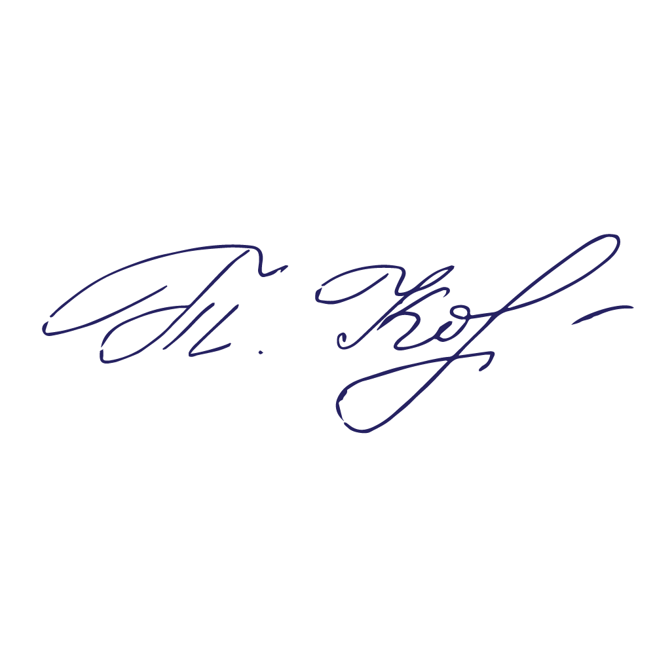
 |  |  | Методика навчання іноземної мови в закладах загальної середньої освіти |  |  |  |  |  |  | Лінгвокраїнознавство англійськомовних країн |  |  |  |  |  |  |  |  |  |  |  |  |  | Завідувачка кафедри англійської філології та світової літератури імені професора Олега Мішукова ______________Юлія КІЩЕНКО
 |  |  |  |  |  |  |  |  |  |  |  |  |  |  |  |  |  |  |  |  |  |  |  | Гарант освітньої програми _________Алла ЦАПІВ
 | "29" червня___2023 року |  |  |  |  |  |  |  |  |  |  |  |  |  |  |  |  |  |  |  |  |  |  | Керівниця навчально-методичного відділу____________________Тетяна КОРНІШЕВА

